Sheet1
株式会社オマージュTikTok撮影 演者候補リスト
No. |  | 名前 | Instagram | TikTok | 起用費用 | 備考
1 | 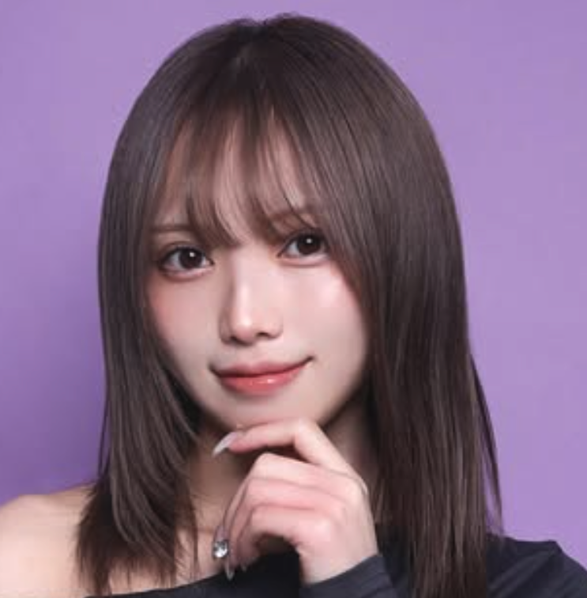 | しゃん | https://www.instagram.com/__syn.n/ | https://www.tiktok.com/@syanchandayo | ¥40,000 | 関西在住のフリーモデル。 TikTokにおいて特に若い層から多くの支持を集めている。 また、TikTokの人気コンテンツ「大学生がムズすぎる。」に出演。
2 | 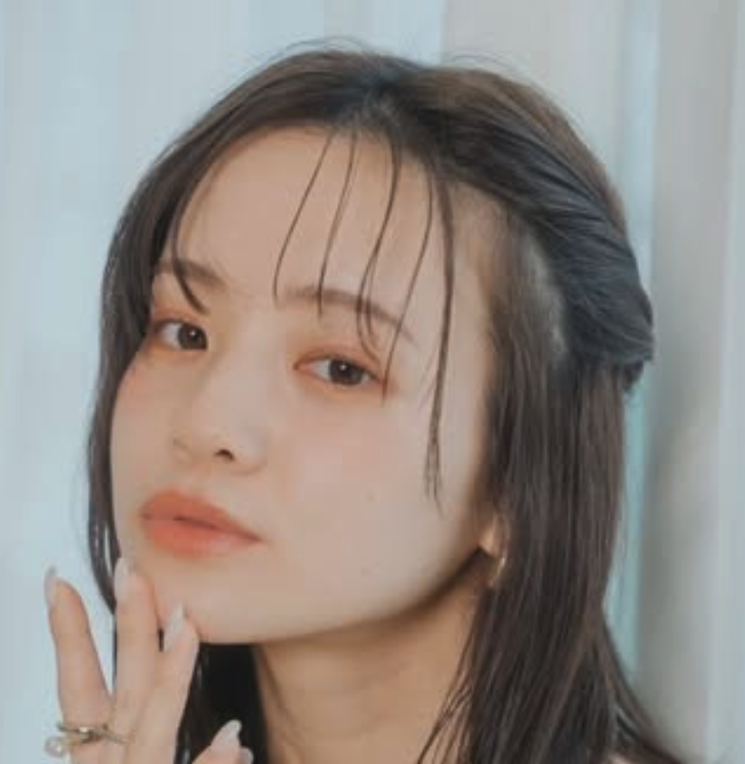 | Judie Tamaki | https://www.instagram.com/judie0414/ |  | ¥35,000 | 大阪を拠点に活動しているフリーモデル。 台湾と日本のハーフでファッションモデルを主に行っている。 アパレル〜観光PRまで幅広く活躍。
3 | 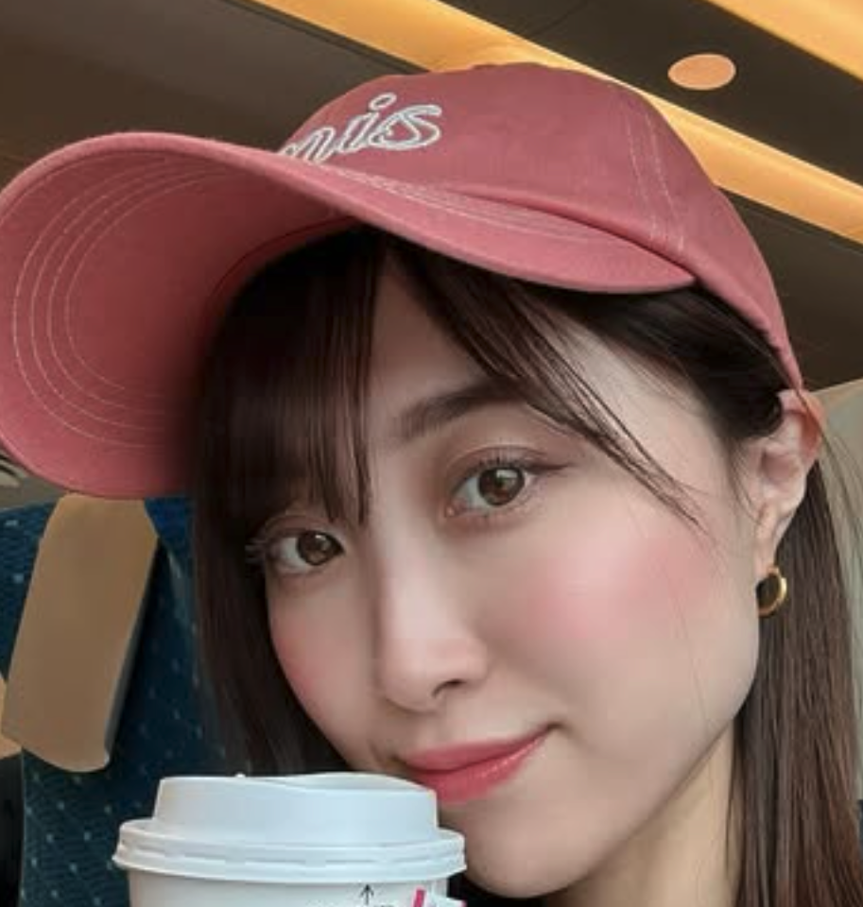 | 音羽 美香 | https://www.instagram.com/miktasn/ |  | ¥35,000 | 関西在住のファッションモデル。 日々Instagramにて、お洒落な日常とコーデを発信している。 また、ミスゆかたにも選ばれた経歴を持つ。
4 | 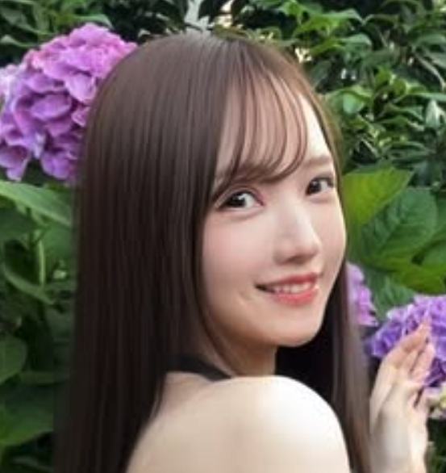 | ちさと | https://www.instagram.com/chiiiisato_o/ | https://www.tiktok.com/@chisato_odayo | ¥35,000 | 関西を中心に活動しているフリーモデル。 若者に人気のコンテンツ「悪いが今は青春中」に出演しており、 若年層からの知名度もあり、明るい笑顔も持ち合わせた女性です。
5 | 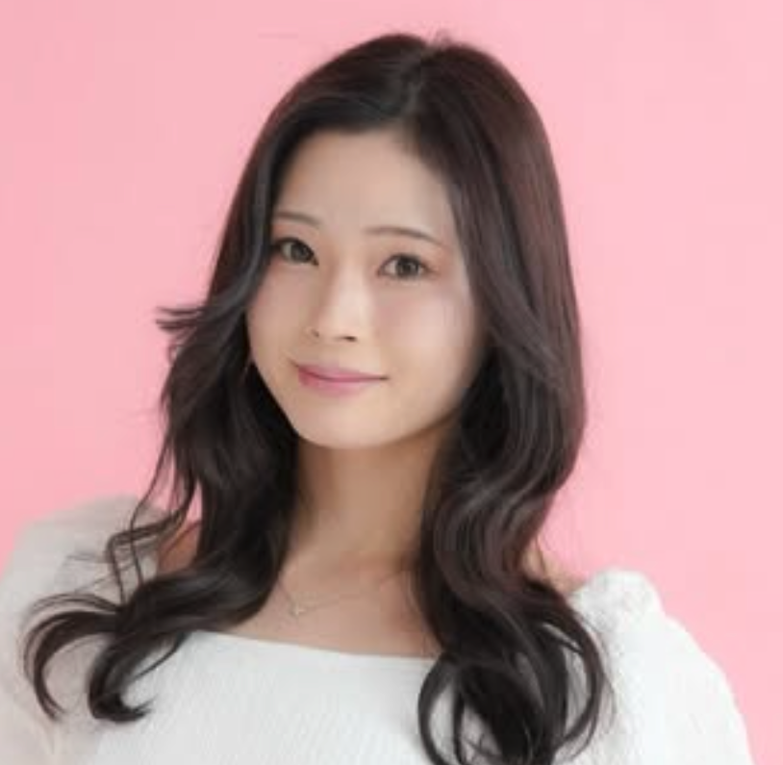 | そら | https://www.instagram.com/sora_style.jp/ |  | ¥35,000 | 関西拠点のフリーモデル。 主に清楚系のアパレルや美容などの撮影を中心に活動している。 オートメッセでモデルを務めるなどの実績もあり。
6 | 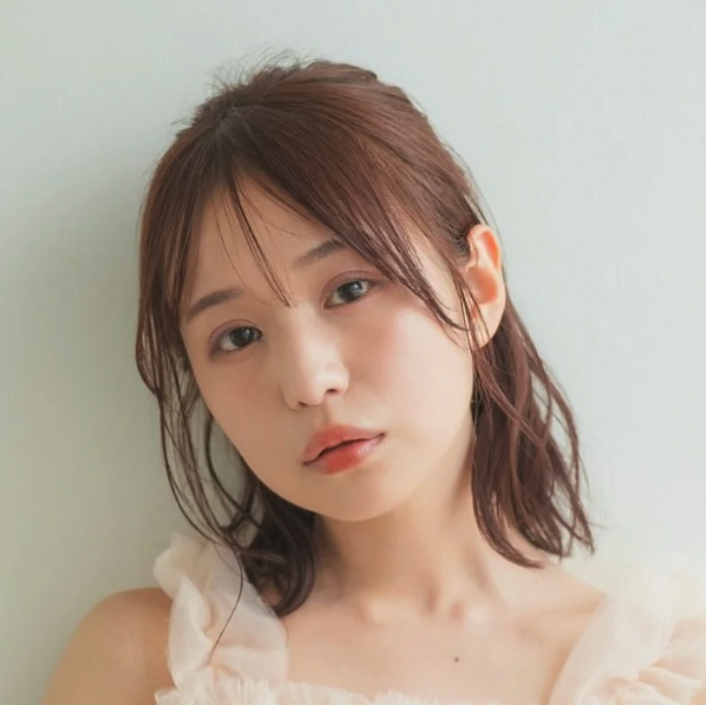 | kano | https://www.instagram.com/kano.p00/ |  | ¥35,000 | 関西拠点のフリーモデル。 主に広告、アパレル、サロンなどの撮影モデルを務めている。 特技は「柔らかい雰囲気作り」
7 | 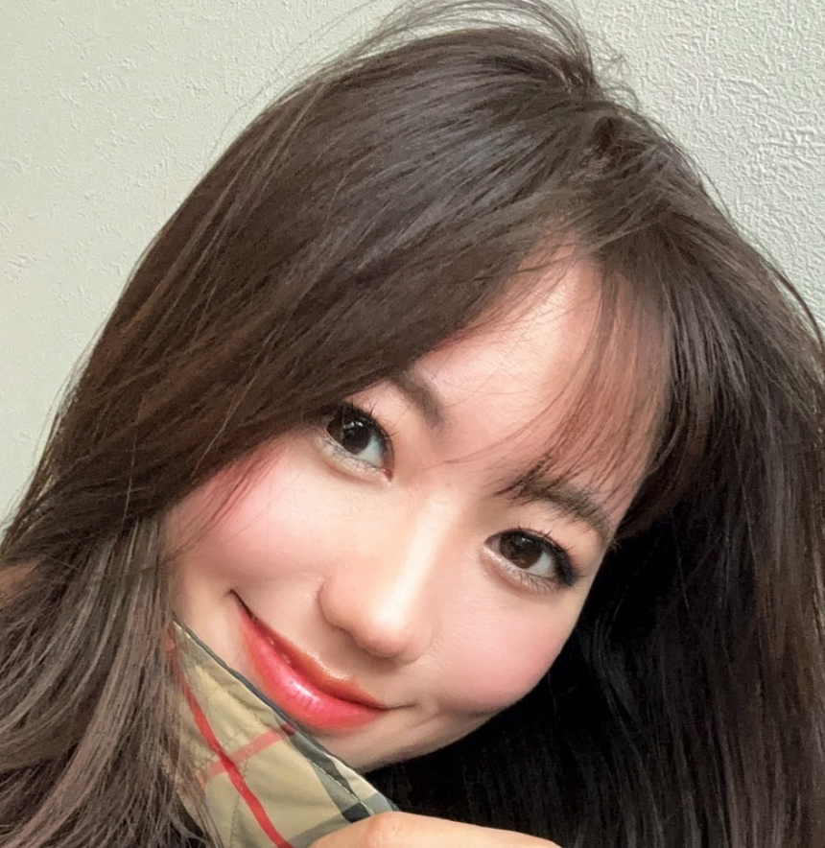 | 田中遥奈 | https://www.instagram.com/haruna_rainbow/ |  | ¥35,000 | 大阪拠点のフリーモデルでリポーター。 モデルとしては主にアパレル〜観光PRまで幅広く活動しており、 リポーターとしてサンテレビの旅番組にも出演した経歴も持つ。
8 | 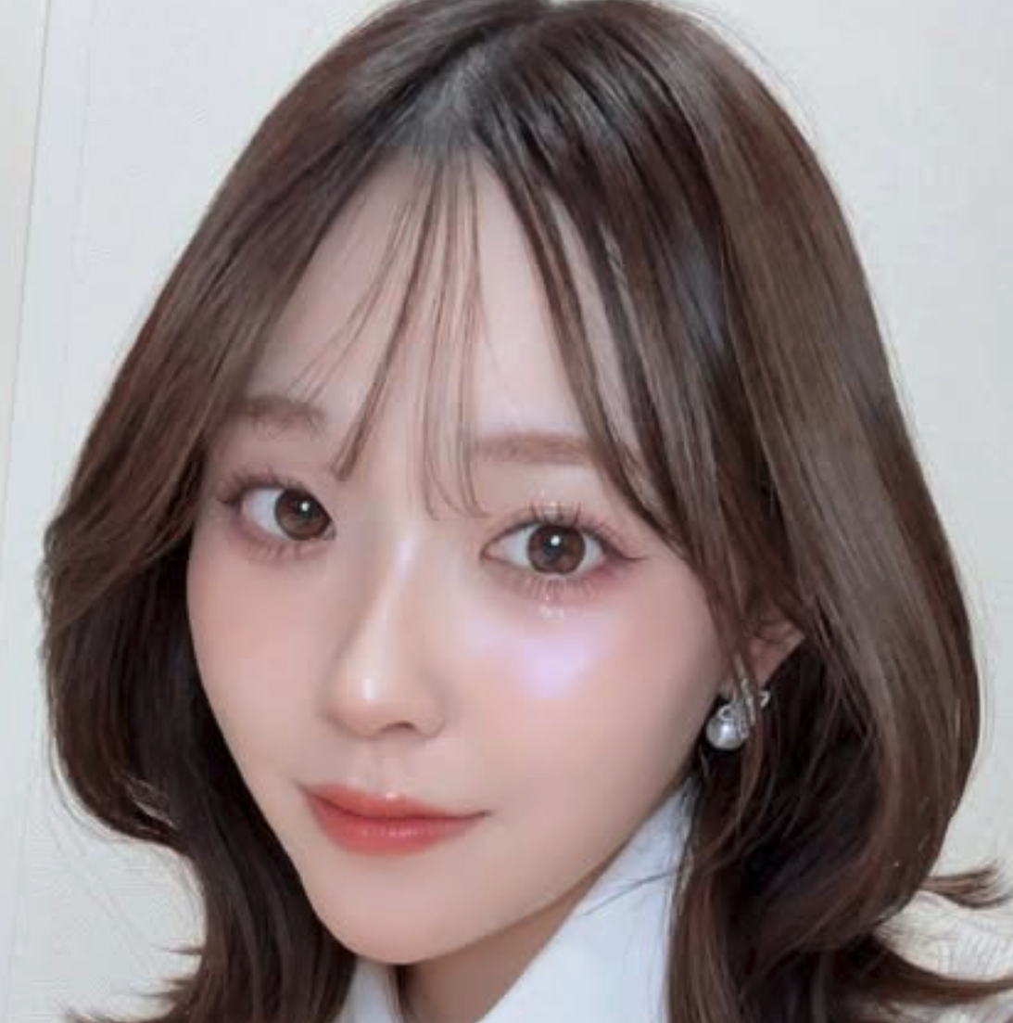 | 勝田成美 | https://www.instagram.com/naru_syan.0109/ |  | ¥35,000 | 関西拠点のフリーモデル。身長は167cmと高身長。 主にイベントMC、広告モデルなどを務めている。 ハーベストの丘や伊丹スカイパークの広告モデルを務めた経歴もある。

